Povertà R-A, Macro Regione
 | Domande di RdC % di: | Domande di RdC % di: | Domande di RdC % di: | Domande di RdC % di:
Nord | 31.21 | 28.45 | 10.71 | 9.12
Centro | 49.23 | 31.99 | 17.30 | 10.56
Mezzogiorno | 55.25 | 23.02 | 19.79 | 7.99
Italia | 45.38 | 25.45 | 15.95 | 8.61
 |  |  |  | 2017 | Famiglie in povertà assoluta (migliaia) | Famiglie in povertà relativa (migliaia) | Individui in famiglie in povertà assoluta (migliaia) | Individui in famiglie in povertà relativa (migliaia) | fonte: elab. Reforming su dat INPS e ISTAT, consultati al 23 aprile 2019
 |  |  |  | Nord Ovest | 417 | 446 | 1,213 | 1,406
 |  |  |  | Nord Est | 245 | 280 | 715 | 858
 |  |  |  | Nord | 662 | 726 | 1,928 | 2,264
 |  |  |  | Centro | 271 | 417 | 771 | 1,263
 |  |  |  | Sud | 559 | 1,317 | 1,515 | 3,787
 |  |  |  | Isole | 286 | 711 | 844 | 2,055
 |  |  |  | Mezzogiorno | 845 | 2,028 | 2,359 | 5,842
 |  |  |  | Italia | 1,778 | 3,171 | 5,058 | 9,369

 |  |  |  |  | Domande di RdC (migliaia) | Domande di RdC % di:
DATASET INPS |  |  |  |  |  | Famiglie in povertà assoluta | Famiglie in povertà relativa | Individui in famiglie in povertà assoluta | Individui in famiglie in povertà relativa
 |  |  |  | Nord Ovest | 134.2 | 32.17 | 30.08 | 11.06 | 9.54
 |  | Domande RDC |  | Nord Est | 72.4 | 29.56 | 25.86 | 10.13 | 8.44
NO | PIE | 45,876 |  | Nord | 206.6 | 31.21 | 28.45 | 10.71 | 9.12
NO | VDA | 1,031 |  | Centro | 133.4 | 49.23 | 31.99 | 17.30 | 10.56
NO | LIG | 15,946 |  | Sud | 299.8 | 53.63 | 22.76 | 19.79 | 7.92
NO | LOM | 71,310 | 134,163 | Isole | 167.1 | 58.42 | 23.50 | 19.80 | 8.13
NE | TTA | 2,765 |  | Mezzogiorno | 466.9 | 55.25 | 23.02 | 19.79 | 7.99
NE | VEN | 27,248 |  | Italia | 806.9 | 45.38 | 25.45 | 15.95 | 8.61
NE | FVG | 9,905 | 72,420
NE | EMR | 32,502
CE | TOS | 35,653
CE | UMB | 9,200
CE | MAR | 14,699
CE | LAZ | 73,861 | 133,413
SUD | ABR | 19,110
SUD | MOL | 5,221
SUD | CAM | 137,206
SUD | PUG | 71,535
SUD | BAS | 9,854
SUD | CAL | 56,871 | 299,797
IS | SIC | 128,809
IS | SAR | 38,276 | 167,085

 |  | Domande RDC
 | CAM | 137,206
 | SIC | 128,809
 | LAZ | 73,861
 | PUG | 71,535
 | LOM | 71,310
 | CAL | 56,871
 | PIE | 45,876
 | SAR | 38,276
 | TOS | 35,653
 | EMR | 32,502
 | VEN | 27,248
 | ABR | 19,110
 | LIG | 15,946
 | MAR | 14,699
 | FVG | 9,905
 | BAS | 9,854
 | UMB | 9,200
 | MOL | 5,221
 | TTA | 2,765
 | VDA | 1,031

DATASET_ISTAT
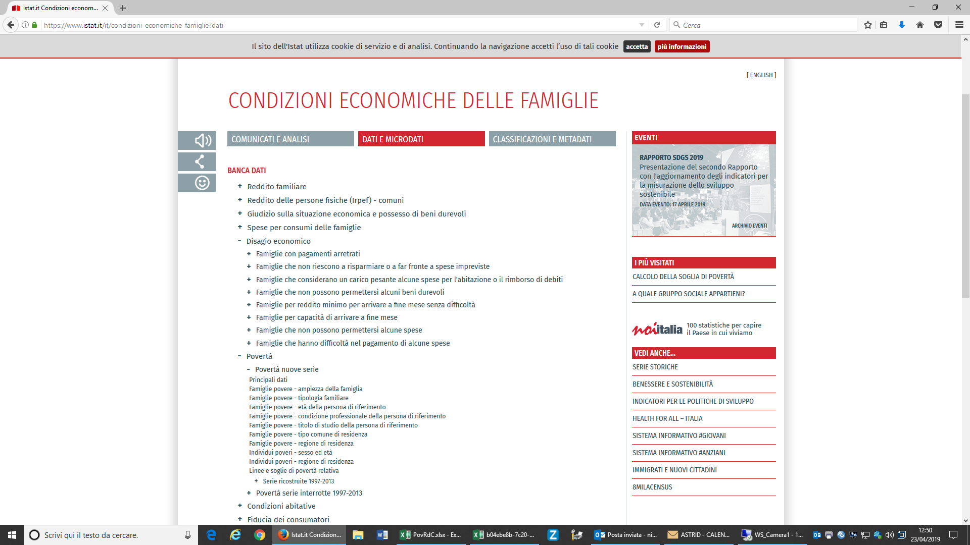
Dataset:Povertà nuove serie
Seleziona periodo | 2017
Territorio | Italia |  | Italia
 |  |  | Nord |  | Nord-ovest |  | Nord-est |  | Centro |  | Mezzogiorno |  | Sud |  | Isole
Tipo dato
famiglie in povertà assoluta (migliaia) |  | 1778 |  | 661 |  | 417 |  | 245 |  | 271 |  | 845 |  | 559 |  | 286
famiglie in povertà relativa (migliaia) |  | 3171 |  | 726 |  | 446 |  | 280 |  | 417 |  | 2028 |  | 1317 |  | 711
individui in povertà assoluta (migliaia) |  | 5058 |  | 1928 |  | 1213 |  | 715 |  | 771 |  | 2359 |  | 1515 |  | 844
individui in povertà relativa (migliaia) |  | 9368 |  | 2263 |  | 1406 |  | 858 |  | 1263 |  | 5842 |  | 3787 |  | 2055
Dati estratti il 23 apr 2019 10:47 UTC (GMT) da I.Stat

